Sheet1
Tehniskā specifikācija/Tehniskais piedāvājums
Komandu spēlētāju nojumes ar piegādi un uzstādīšanu

Nr.p.k. | Aprīkojuma apraksts | Informatīvs ATTĒLS | Mērv. | Daudzums | Pretendenta inventāra, aprīkojuma apraksts - (nosaukums, ražotājs, tehniskie parametri un īpašības, atbilstība standartiem (ja tie noteikti)), ( ja precei nav ekvivalenta/ekvivalents vai, ( ja prece ir ekvivalents) jāieraksta | Pretendenta inventāra, aprīkojuma attēls | Pretendenta piedāvātais garantijas termiņš
1 | Rezerves spēlētāju nojumes 16 vietas . Karsti cinkota tērauda konstrukcija. Šūnu polikarbonāta paneļi 10 mm. Plastikāta sēdekļi.Nojumes augstums 2 m, dziļums 1,10 m. Nojumes garums 8 m. Nosegtas nojumes sānu malas. | 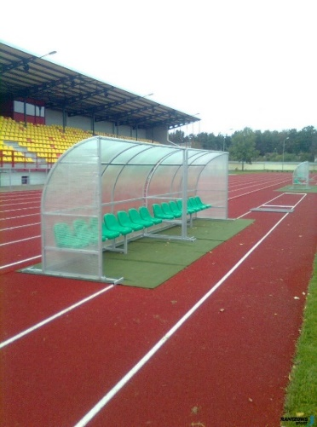 | gab. | 2

